Sheet1
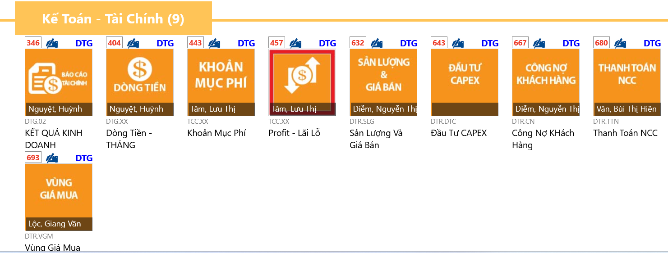
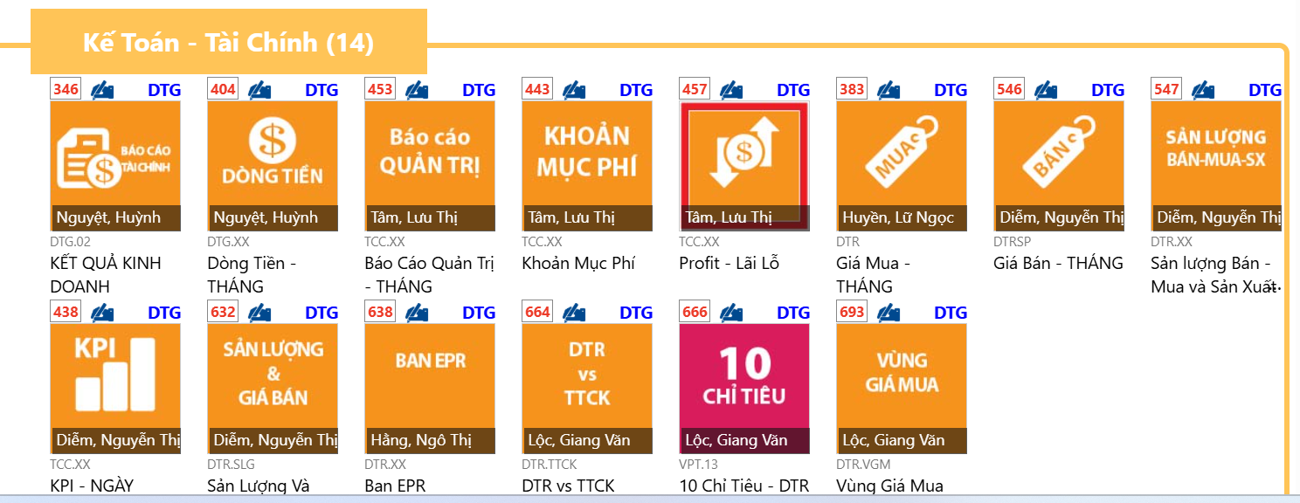
STT | Mã BI | Tên BI | Trên BI đang ghi Người phụ trách | Người phụ trách số liệu | Tháng 2 | Tháng 3 | Tháng 4 | Tháng 5 | Tháng 6 | Tháng 7
1 | 346 | Kết quả Kinh doanh | Huỳnh Thị Thu Nguyệt |  | Anh Quốc đã đưa
2 | 383 | Giá Mua - Tháng | Lữ Ngọc Mỹ Huyền |  |  | X
3 | 404 | Dòng tiền - tháng | Huỳnh Thị Thu Nguyệt |  |  |  | X
4 | 438 | KPI - Ngày | Nguyễn Thị Thanh Diễm |  |  | X
5 | 443 | Khoản mục phí | Lưu Thị Minh Tâm
6 | 453 | Báo cáo Quản Trị - Tháng | Lưu Thị Minh Tâm
7 | 457 | Profit - Lãi lỗ | Lưu Thị Minh Tâm
8 | 546 | Giá Bán - Tháng | Nguyễn Thị Thanh Diễm |  |  | X
9 | 547 | Sản lượng Bán - Mua và Sản xuất | Nguyễn Thị Thanh Diễm |  |  | X
10 | 632 | Sản lượng và giá bán | Nguyễn Thị Thanh Diễm |  |  | X
11 | 638 | Ban EPR | Ngô Thị Phượng Hằng |  |  | X
12 | 643 | Đầu tư Capex | Hoàng Duy Danh |  |  | X
13 | 666 | 10 Chỉ tiêu - DTR | Giang Văn Lộc |  |  |  | X
14 | 667 | Công nợ Khách hàng | Nguyễn Thị Thanh Diễm |  |  |  | X
15 | 680 | Thanh toán NCC | Bùi Thị Hiền Vân |  |  |  | X
16 | 693 | Vùng giá mua | Giang Văn Lộc |  |  |  | X

